Sheet1
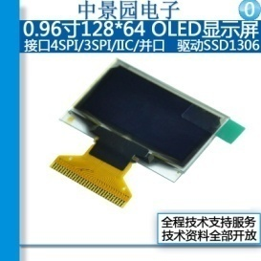
Item | 数量 | Reference | 值 | 封装 | 中文备注 | 数量
______________________________________________
 |  |  |  |  | 贴片电容
1 | 4 | C1,C2,C3,C4 | 1UF | C0603 | 贴片电容/1uF (105) ±10% 25V 编带 | 100
2 | 2 | C5,C7 | 2.2UF | C0603 | 贴片电容/2.2uF (225) ±10% 25V 编带 | 100
3 | 1 | C6 | 4.7UF | C0603 | 贴片电容/4.7uF (475) ±10% 16V 编带 | 100
 |  |  |  |  | 二极管
4 | 1 | D1 | 1N4148 | SOD-123 | 开关二极管/1N4148W T4 编带 | 20
5 | 1 | D2 | LED | LED-DIP-2P | 发光二极管/3mm 绿发绿 袋装 | 10
 |  |  |  |  | 连接器
6 | 1 | J1 | CON5 | 1.0MM-5P | SH1.0立贴 1.0mm间距 连接器 5P立贴插座 | 10
 |  |  |  |  | 贴片电阻
7 | 1 | R1 | 910K | R0603 | 贴片电阻/910KΩ (9103) ±1% 编带 | 100
8 | 3 | R2,R3,R4 | 4.7K | R0603 | 贴片电阻/4.7KΩ (4701) ±1% 编带 | 100
9 | 1 | R29 | 1K | R0603 | 贴片电阻/1KΩ (1001) ±1% 编带 | 100
 |  |  |  |  | 三极管
11 | 1 | U9 | MPS8050S | SOT-23 | 三极管/MPS8050S-D-RTK/P 编带 | 20
 |  |  |  |  | 显示屏
10 | 1 | U1 | SSD1306 | DISP-30-PIN | 0.96寸OLED显示屏12864液晶屏(裸屏) | 5

